상품제안서
포켓 얼룩 싹(2개입) | 상품코드: S48164

 |  |  |  |  |  |  | 02-713-8555 | www.synergygift.co.kr
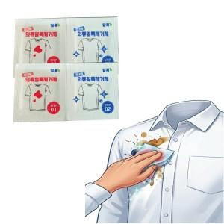

【상세/제작정보】 | 종이인쇄 특성상 LOSE 1~3%발생될 수 있습니다.

【인쇄/포장옵션】 | 양면5도인쇄 / 포장불가능

【공급단가】 | 수량 | 1,000~ | 2,000~ | 3,000~ | 5,000~ | 10,000~
*VAT별도 | 단가 | 390원 | 360원 | 350원 | 340원 | 330원

【상품 URL】 | https://www.synergygift.co.kr:443/src/goods_detail.php?gdno=48164

